Sheet1
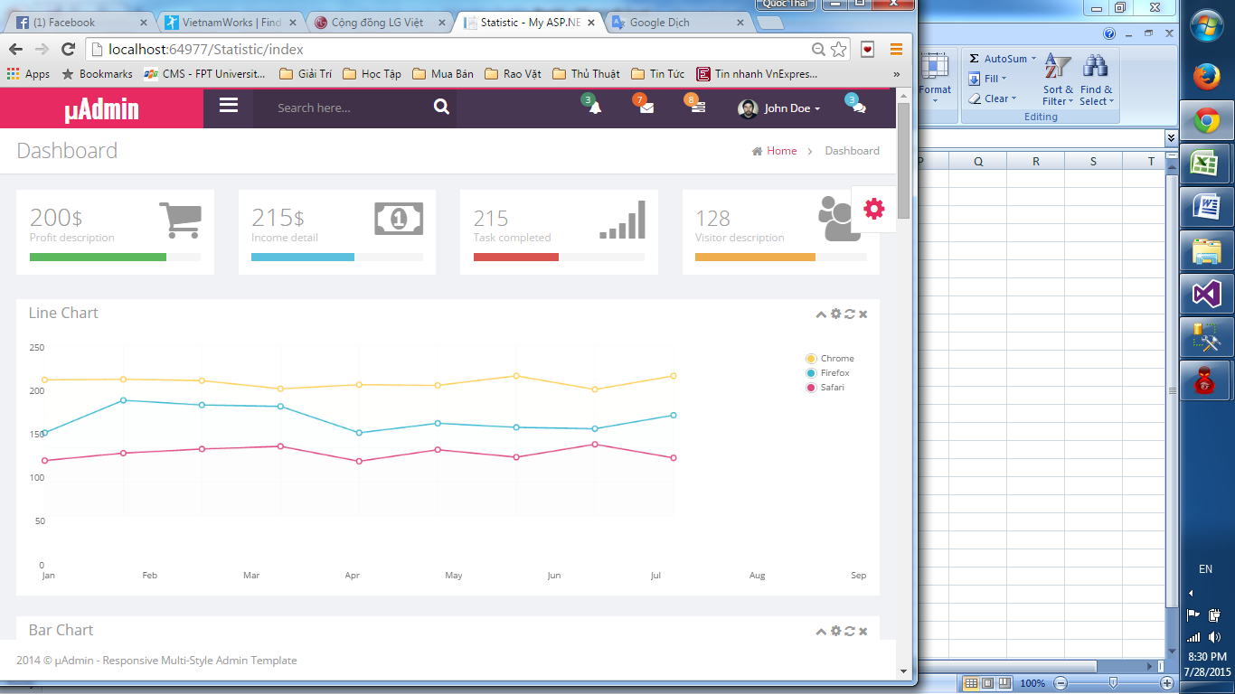

Page này chưa làm??

